P2-2【展示販売】
【４】 催事種類 |  |  |  |  |  |  |  |  | 【２】 出展者名板 |  |  |  |  |  |  |  |  |  | ◆ 出展場所番号
ｽﾃｰｼﾞ |  | 展示 |  | 体験 | 販売 |  |  |  | 0 |  |  |  |  |  |  |  |  |  | 0 | － | 0
□ |  | □ |  | □ | □

【９】 会場設営資材
種類 |  |  |  | 記号 |  | 仕様 |  |  |  |  |  |  |  |  |  |  |  |  |  |  | 数量
展示用コマ |  |  |  | B |  | W1,800×D900×H700 |  |  |  |  |  |  | バックパネル付き |  |  |  |  |  |  |  | 0
販売用コマ |  |  |  | C－１ |  | W1,800×D900×H700 |  |  |  |  |  |  | アリーナ内専用 |  |  |  |  |  |  |  | 0
コマテーブル |  |  |  | Ｄ－１ |  | W1,800×D900×H700 |  |  |  |  |  |  | 白ビニール付き |  |  |  |  |  |  |  | 0
 |  |  |  | Ｄ－２ |  |  |  |  |  |  |  |  | コボレ止め付き |  |  |  |  |  |  |  | 0
長テーブル |  |  |  | Ｅ－１ |  | W1,800×D600×H700 |  |  |  |  |  |  |  |  |  |  |  |  |  |  | 0
 |  |  |  | Ｅ－２
 |  |  |  |  |  |  |  |  |  |  |  |  |  |  |  |  |  |  |  |  |  |  | 販売で長テーブル不要の場合は0を入力ください↑

【１０～１１】電気・火気使用計画 |  |  |  |  |  |  | 電気 |  |  |  |  |  |  |  |  | 火気
使用機器名 |  |  |  |  | 使用数 （台） |  | １台あたり 電気容量(W) |  |  | 電圧(V) (100、200V) |  |  | 土曜夜間 電気使用 |  |  | 火気燃料の種類 （プロパン、カセットコンロ等） |  |  |  | 持込量（使用量） （□□ｋｇ×○○本）
 |  |  |  |  |  |  |  |  |  | □ | 200V |  | □ | 使用 |  |  |  |  |  |  | ㎏ | × | 本
 |  |  |  |  |  |  |  |  |  | □ | 200V |  | □ | 使用 |  |  |  |  |  |  | ㎏ | × | 本
 |  |  |  |  |  |  |  |  |  | □ | 200V |  | □ | 使用 |  |  |  |  |  |  | ㎏ | × | 本
防火対策・ 床養生対策

【１２】1コマの仕様
コマ名称 |  |  |  | 場所 |  | 種類 |  |  |  | 記号 |  | 数量 |  | 希望小間数 |  |  |  | 備考
 | 展示ア |  | アリーナ内 |  | 展示用コマ |  |  |  |  | B－１ |  |  | 1
 | 展示イ |  | 屋外 |  | コマテーブル |  |  |  |  | Ｄ－１ |  |  | 1
 | 販売ウ |  | アリーナ内 |  | 販売用コマ |  |  |  |  | Ｃ－１ |  |  | 1
 |  |  |  |  | 長テーブル |  |  |  |  | Ｅ－１ |  |  | 1 |  |  |  | E-1は各コーナーで共用の場合有り
 | 販売エ |  | 屋外 |  | コマテーブル |  |  |  |  | Ｄ－２ |  |  | 1
 |  |  |  |  | 長テーブル |  |  |  |  | Ｅ－１ |  |  | 1 |  |  |  | E-1は出展者にて配置換え自由
合計 |  |  |  |  |  |  |  |  |  |  |  |  |  | 0 |  |  | 【８】の希望コマ数と一致確認

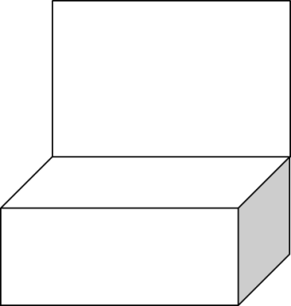

 |  |  |  |  |  |  |  |  |  |  |  |  |  |  |  |  |  |  |  |  | Ｄ－１
 |  |  |  |  |  |  |  | Ｂ－１

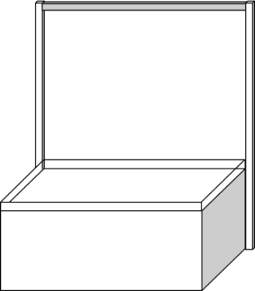
 |  |  |  | 展示ア |  |  |  |  |  |  |  |  |  |  | 展示イ
 |  |  |  |  |  |  | 長テーブル（E-1）が不要の場合は【９】の該当欄に０を入力ください
 |  |  |  |  |  |  | 農産物販売の場合、長テーブル（E-1）に白ビニールを掛けることがあります

 |  |  |  |  |  |  |  |  | Ｅ－１ |  |  |  |  |  |  |  |  |  |  |  | Ｅ－１

 |  |  |  |  |  |  |  |  | Ｃ－１ |  |  |  |  |  |  |  |  |  |  |  | Ｄ－２

 |  |  |  | 販売ウ |  |  |  |  |  |  |  |  |  |  | 販売エ

